Licencias
ID | Docente | Fecha | Motivo | Materia | Foto Licencia
4 | Juan | 2024-06-14 20:00:00.0 | Licencia médica | Programacion 1 | Error al cargar imagen
5 | Juan | 2024-06-15 20:00:00.0 | Amaneci enfermo bro | Programacion 2 | Error al cargar imagen
7 | sfas | 2024-06-15 20:00:00.0 | Borrachera | Programacion 2 | Error al cargar imagen
8 | sfas | 2024-06-15 20:00:00.0 | desconocido | Programacion 2 | No disponible
9 | Juan | 2024-06-15 20:00:00.0 | c | Programacion 2 | No disponible
11 | sfas | 2024-06-15 20:00:00.0 | Enfermo bro | Programacion 2 | No disponible
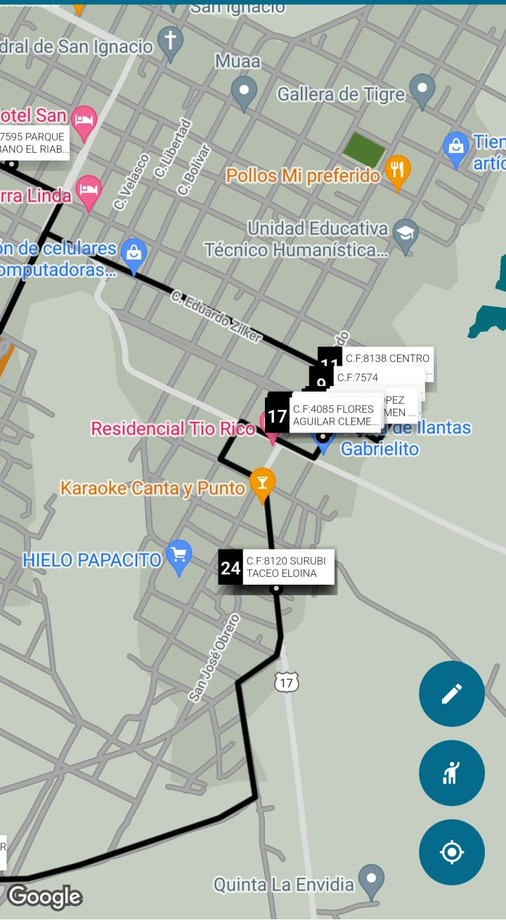
12 | Juan | 2024-07-22 20:00:00.0 | F en la vida | Programacion 1

